Info
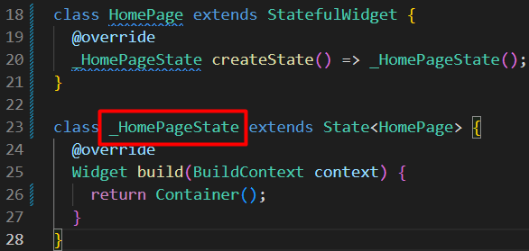
Info

① | Private class
 |  | Private class ලියනකොට නමට කලින් _ එකක් එනවා

Container
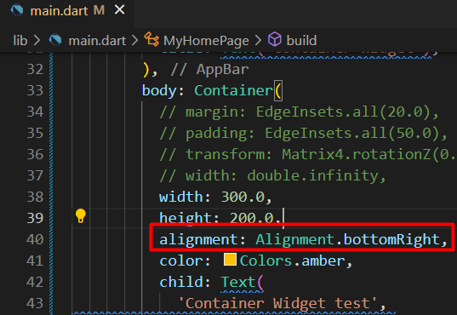
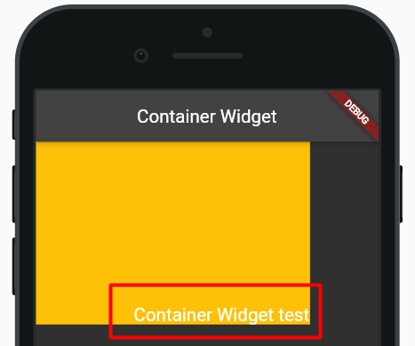
Container Widget

 | Container weight එකට පුළුවන් වෙන weights hold කරගෙන ඉන්න
 | Container එක ඇතුලේ අපිට පුළුවන් තව widget එකක් hold කරගන්න

 | Container display එක බලාගන්න color එකක් set කරමු
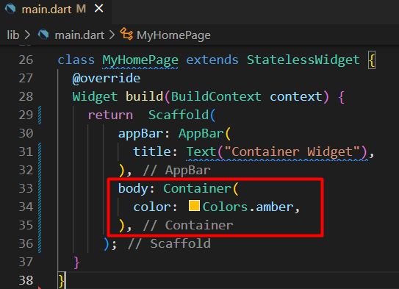

 | දැන් අපි container එකට text එකක් set කරමු
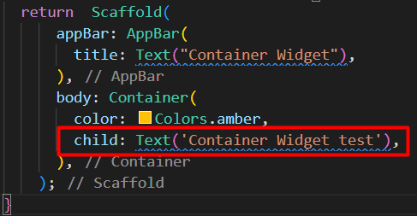
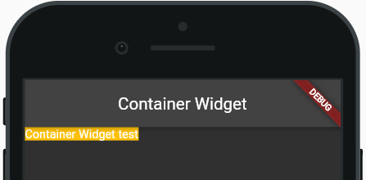

 | කලින් සම්පුර්ණ screen එකටම color add වෙලා තිබුණත්
 |  | child කෙනෙක් add කලාම container size එක අඩු උනා
 |  | size එක අඩු වුනේ child property එකේ size එකටමයි

 | text size එක වැඩි කරලා බලමු
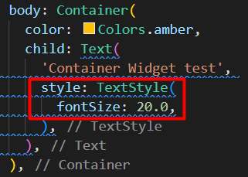
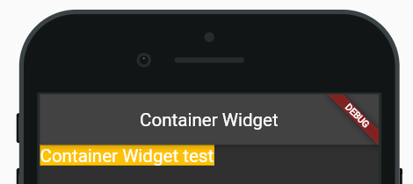

 | container එකට කැමති size එකක් දෙන්න පුළුවන්
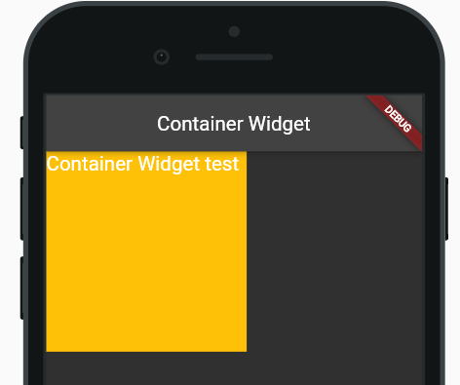
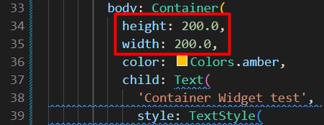

 | screen එකේ සම්පුර්ණ aria එක container එකට දෙන්නත් පුළුවන්
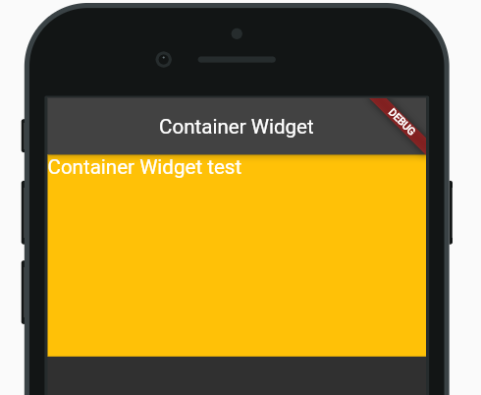
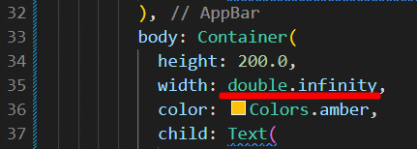

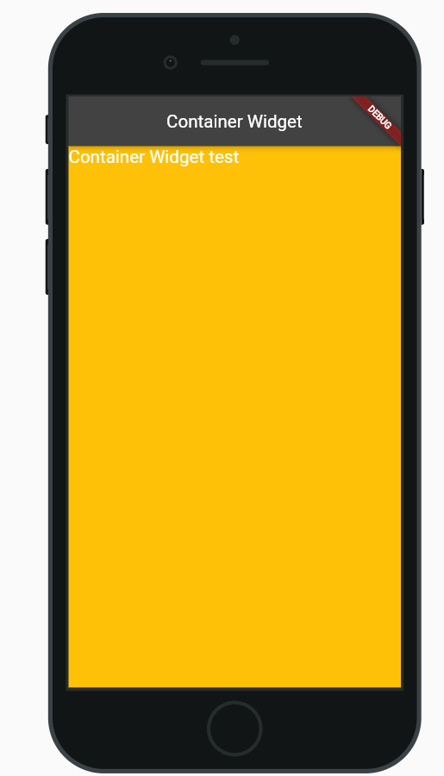

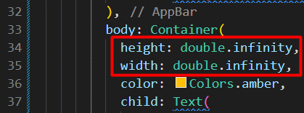

 | Margin
 |  | Component දෙකක් අතර තියෙන space එකට margin කියනවා
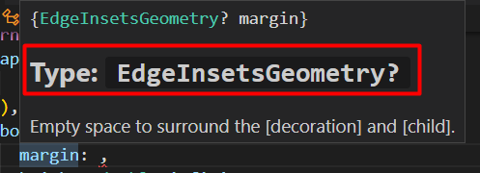

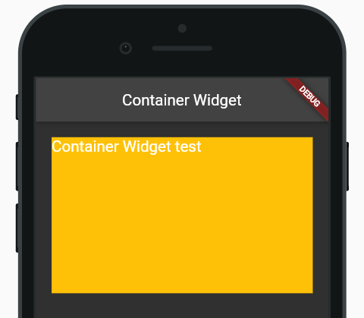

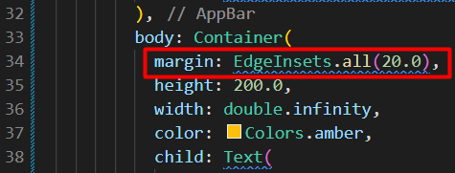

 | Padding
 |  | මේකෙදි වෙන්නේ text widget එකත් container එකත් අතර space එක වැඩිවීමක්
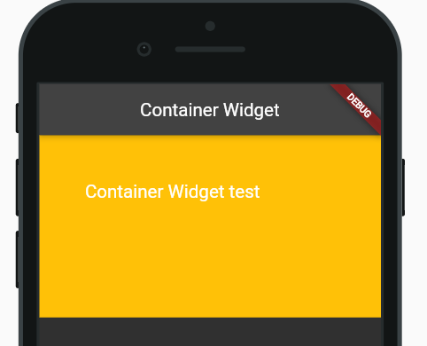

 | Transform
 |  | container එක align කරන්න use කරනවා
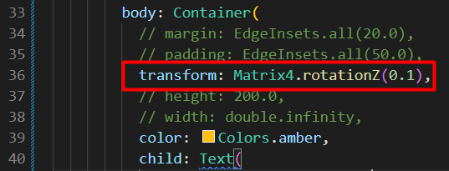
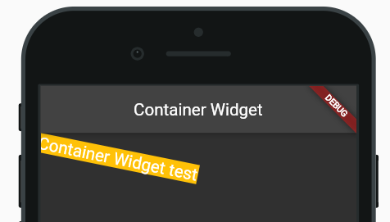

 | Alignment
 |  | Container එකට alignment එකක් දුන්නම එක effect වෙන්නේ child ට

Row & Column
Row & Column Widget

 | Row & Column වල design වෙන්නේ ක්‍රම දෙකකට
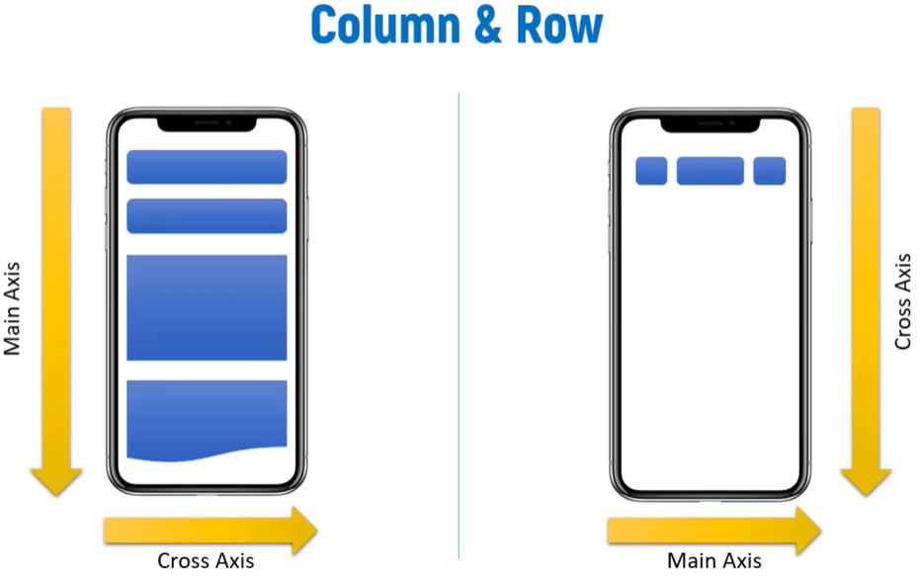

 | Column
 | Widget එකක් දැම්මම එකට යටින් තමයි ඊලග widget එක replace වෙන්නේ
 | දාන order එක අනුව තමයි design එක හැදෙන්නේ

 | Row
 | item replace වෙන්නේ පැත්තෙන්
 | එක පේළියක විතරයි row එකක design එක වෙන්නේ

Column
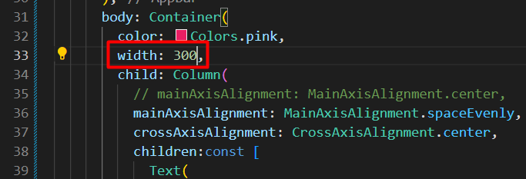
Column Widget

 | Widget එකක් දැම්මම එකට යටින් තමයි ඊලග widget එක replace වෙන්නේ
 | දාන order එක අනුව තමයි design එක හැදෙන්නේ

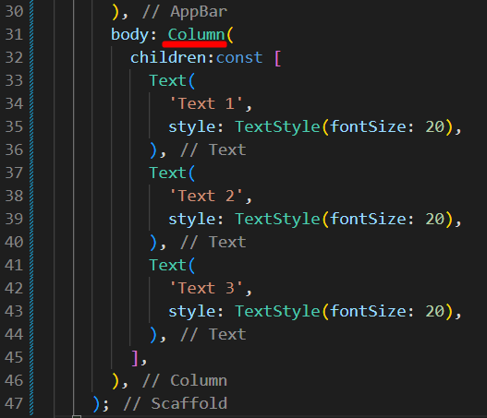
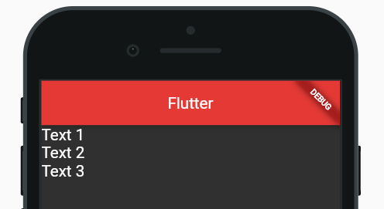

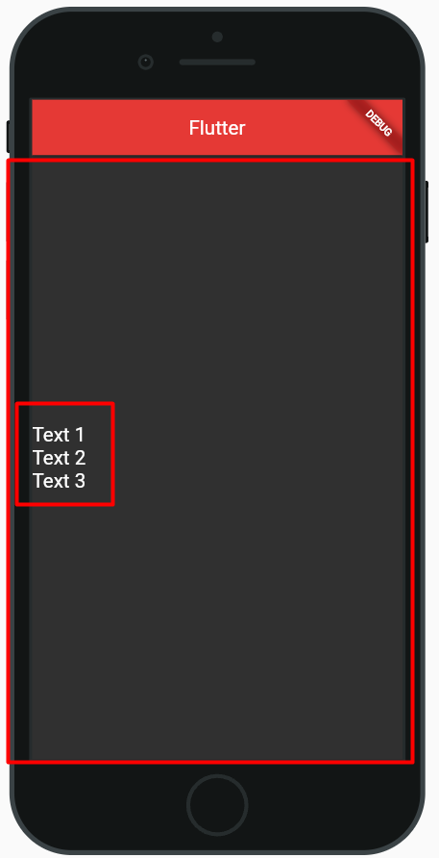
 | mainAxisAlignment
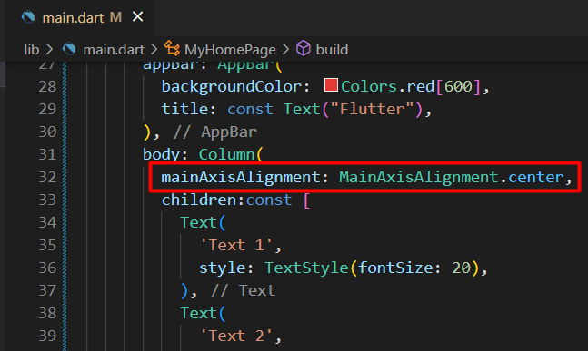

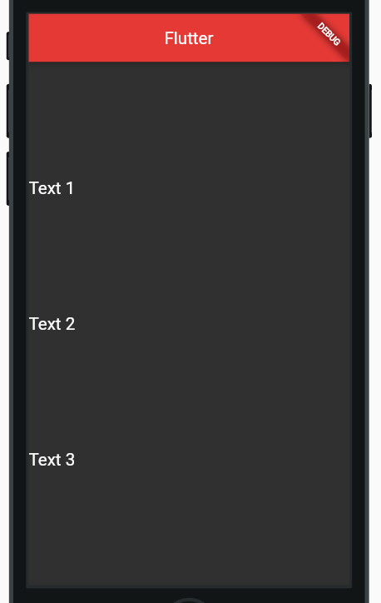

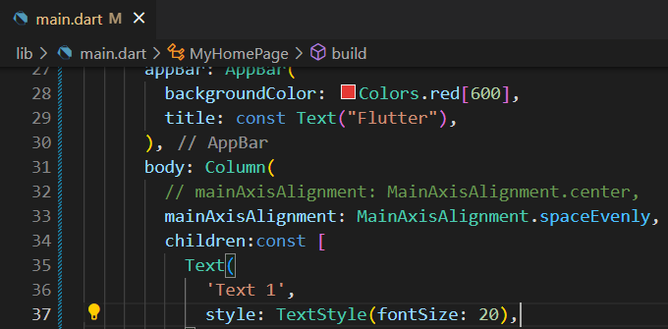

 | crossAxisAlignment

 | මෙහෙම center කලාට output center වෙලා එන්නේ නැ
 | අපි එක check කරන්න background display කරමු
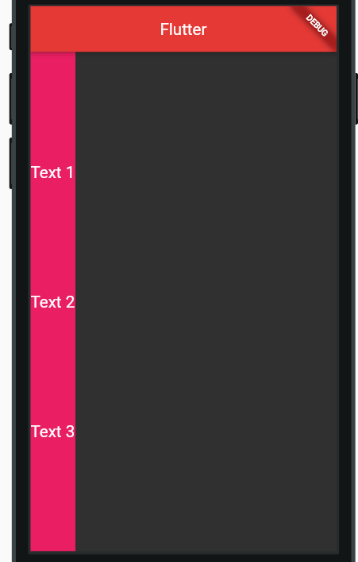

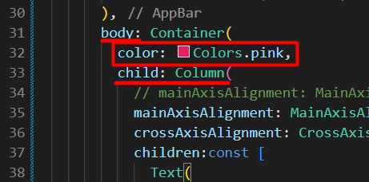

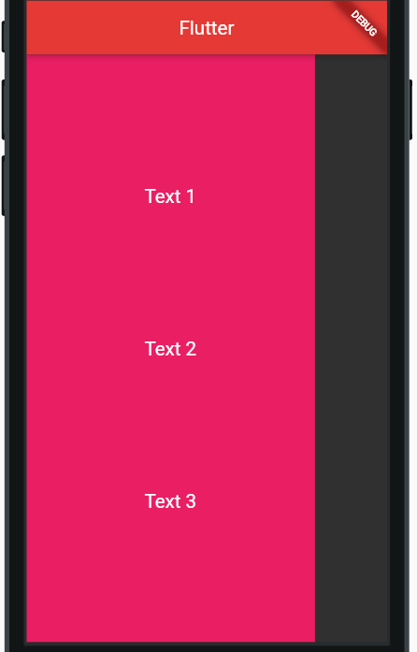
 | දැන් මෙතන පේනවා column එකේ පළල ඇවිත් තියෙන්නේ children widget එකේ පළලමයි
 | ඒ නිසා crossAxisAlignment එකෙන් center කලාට එක display වෙන්න ඉඩක් එකක් නැ
 | width එක වැඩි කලොත් text එක center වෙනවා

Row
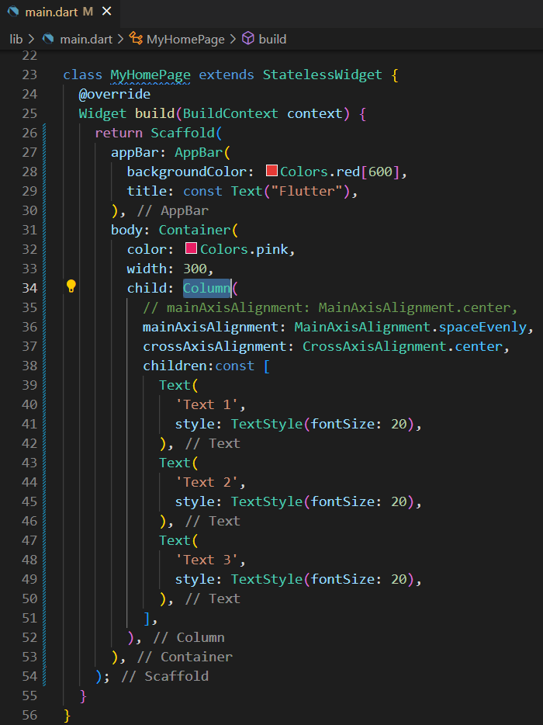
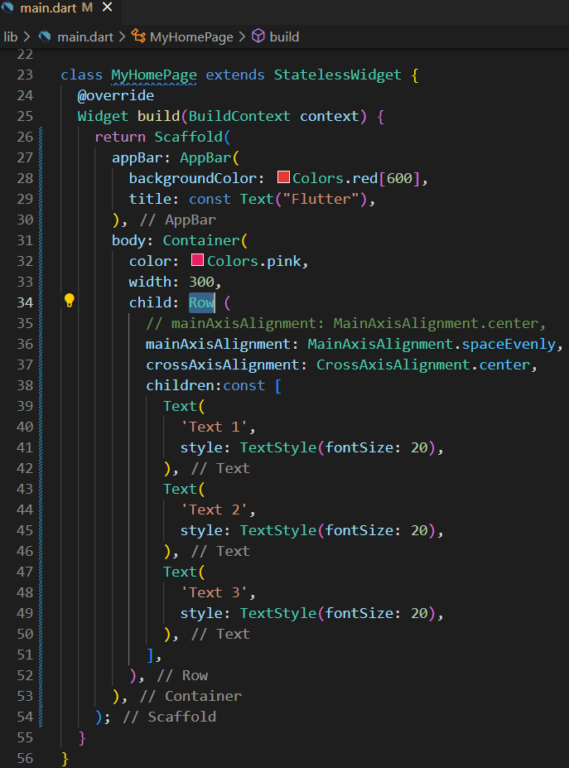
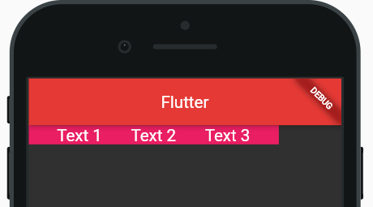
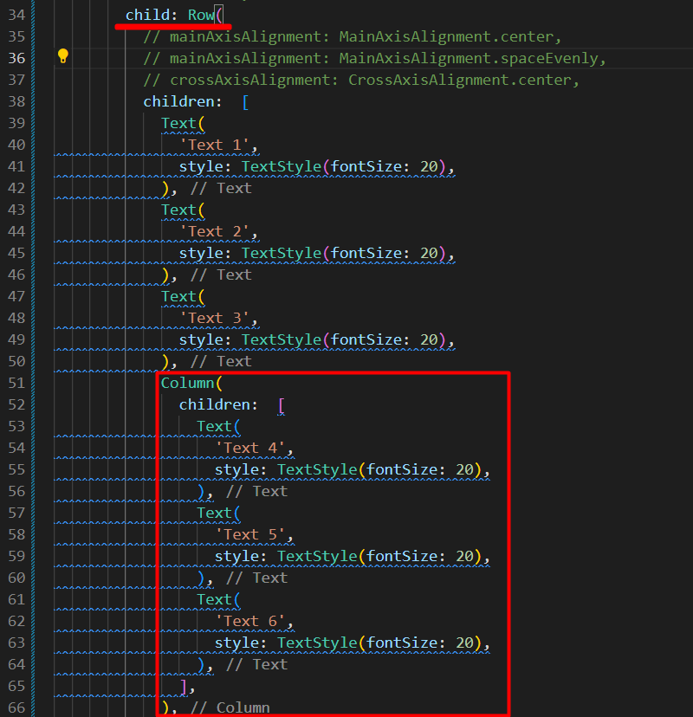
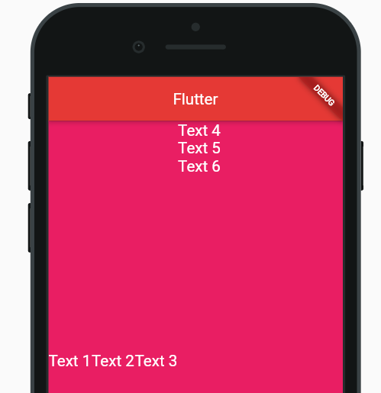
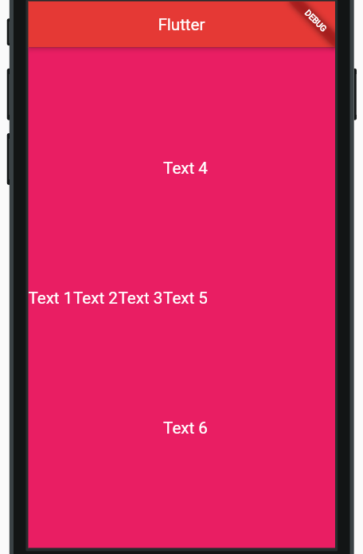
Row Widget

 | Item replace වෙන්නේ පැත්තෙන්
 | එක පේළියක විතරයි row එකක design එක වෙන්නේ

 | Column code එකම row කියලා rename කරගනිමු

Stateful & Stateless
Stateful & Stateless Widget

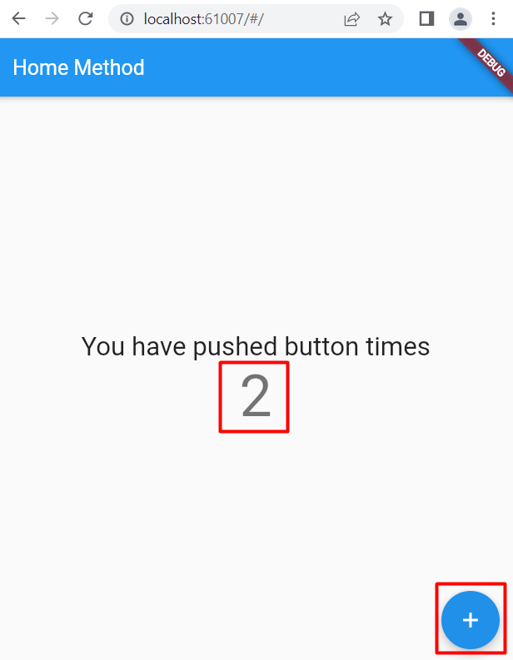
 |  |  | අපි මේ UI code කරලා run කලාම

 |  |  | Stateless output එක
 |  |  |  | Terminal එකේ විතරක් print උනා
 |  |  |  | මේකෙදි state එක update කරන්නේ නැ
 |  |  |  |  | ඒ නිසා UI display උනේ නැ
 |  |  |  | මේ ගැටලුව විසදන්න Stateful use කරන්න පුළුවන්
 |  |  | Stateful output එක
 |  |  |  | UI display උනා
 |  |  |  | Stateful එක්ක setState method use කරනවා

 | StatelessWidget වෙනුවට හැමතැනදිම StatefulWidget use කරන්න පුළුවන්
 | හැබැයි
 | set State කියන method එක use කලොත්
 |  | build method එක ඇතුලේ තියන දේවල් ඔක්කොම redraw වෙන්න පුළුවන්
 | එක application එකේ prohormone වලට ප්‍රශ්නයක් වෙන්න පුළුවන්

 | මේ දෙක දාන්න කලින් හරියටම දාන්න ඕන මොකක්ද කියලා තීරණය කරන්න

TextField
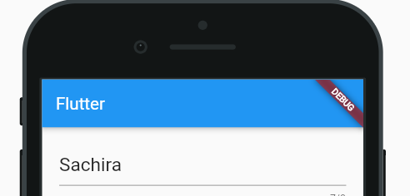
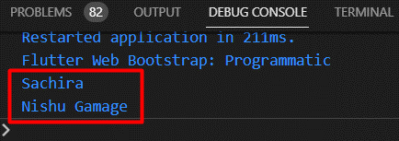
TextField Widget

 | TextField වර්ග දෙකක් තියනව
 |  | 1 | Text form field
 |  | 2 | Text Field

 | Use data කීපයක් අපේ application එකට ගන්නකොට Text Field use කරනවා
 | Value ගොඩක් ගන්නවානම් Text form field use කරනවා
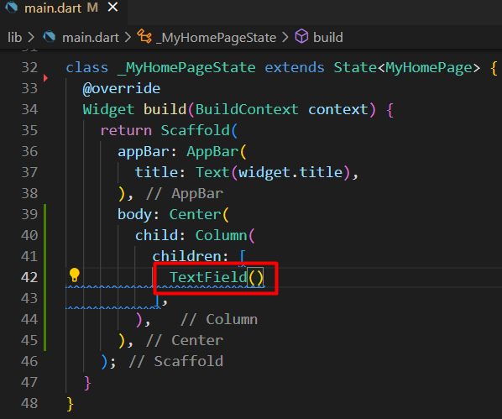
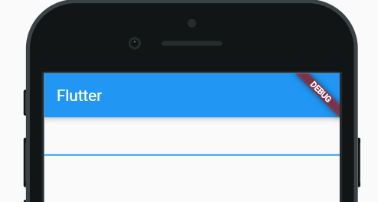

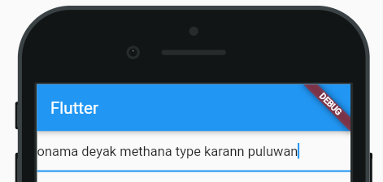

 | User input data අරගන්නේ කොහොමද කියලා බලමු

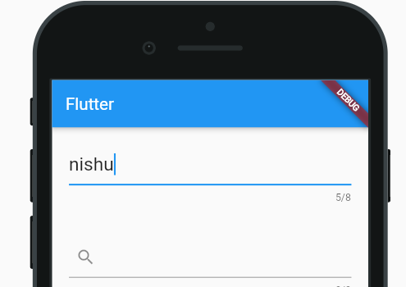
 | onChanged
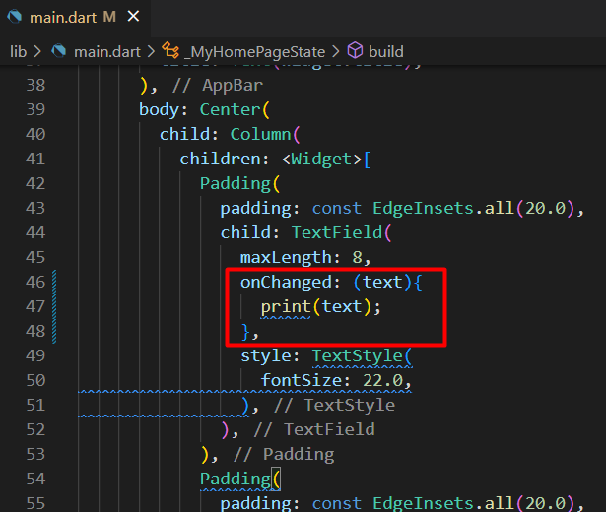

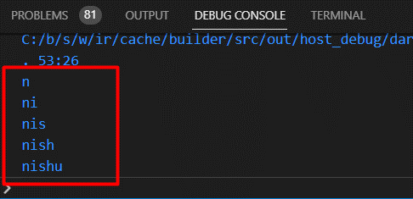

 | onSubmitted
 | type කරලා submit කලාට පස්සේ තමයි print වෙන්නේ
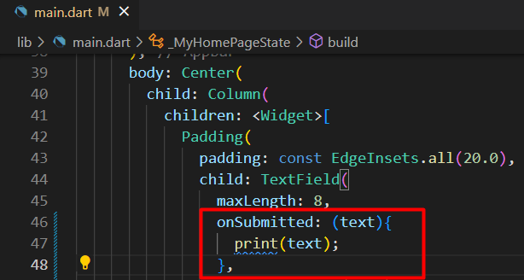
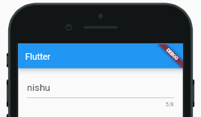

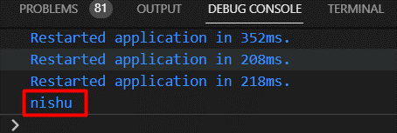

 | controller
 | Text Field එක control කරන්න පුළුවන්
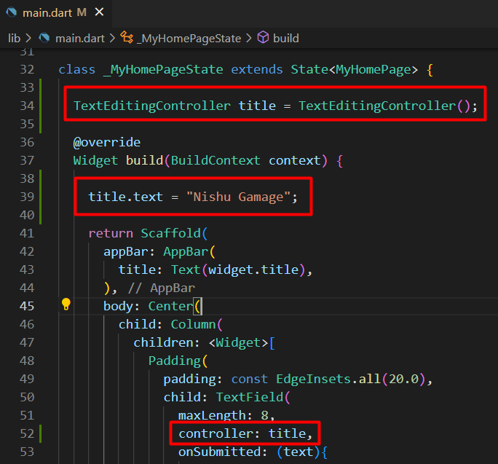
 |  |  |  | Text Field එකේ data display කරමු



 |  |  |  | දැනට තියන variable data display කරමු

